ТОП 100
КрепАвто. www.krepauto.ru Автокрепёж для иномарок
Итого |  |  |  |  |  | 0 | 0
Артикул | Фото | Марка автомобиля | Примечание | Опт, от 1шт. руб | От 100шт., руб | Кол-во, шт (кратно 10) | Сумма, руб | Коммент.
1720 | 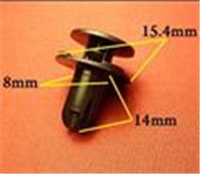 | Hyundai, Kia | Бампер | 9.6 | 8.2 |  | 0.0
0127 | 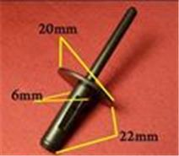 | BMW. 6,5mm | Заклёпка пластиковая | 9.9 | 8.4 |  | 0.0
0106 | 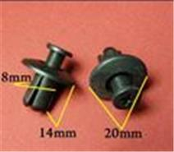 | Различные марки | Защита к.арок, брызговики | 8.1 | 6.9 |  | 0.0
0156 | 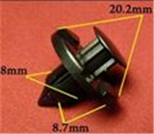 | Acura, Honda, Infiniti, Mitsubishi, Nissan | Внутренняя отделка, брызговики, подкрылок, бампер, крылья, кузов - решётки | 8.4 | 7.1 |  | 0.0
0135 | 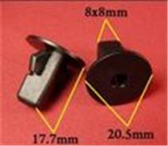 | Daihatsu, Lexus, Subaru, Toyota | Внутренняя отделка | 8.4 | 7.1 |  | 0.0
0764 | 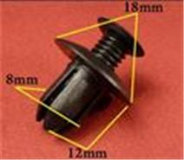 | GM, Hyundai, Kia, Mazda, Renault, Автоваз | Решётки, защита кузова, брызговики, бампер | 9.3 | 7.9 |  | 0.0
0503 | 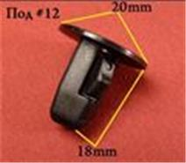 | Daihatsu, Lexus, Toyota | Подкрылок, крылья | 7.2 | 6.1 |  | 0.0
1743 | 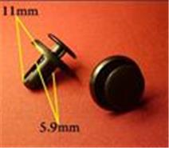 | Hyundai, Mitsubishi, Nissan, Subaru | Подкрылки, защита, бампер, крылья, освещение | 6.6 | 5.6 |  | 0.0
1682 | 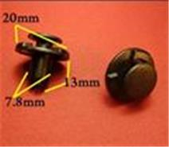 | Infiniti, Nissan | Колышек распорный со шляпкой | 9 | 7.7 |  | 0.0
1510 | 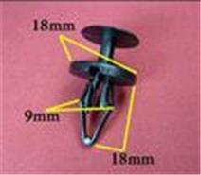 | Chevrolet, Ford, GM | Пистон распорный со шляпкой | 9.6 | 8.2 |  | 0.0
0209 | 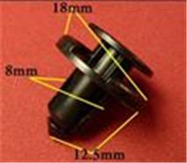 | Infiniti, Nissan, Renault, Toyota | Бампер | 8.1 | 6.9 |  | 0.0
0292 | 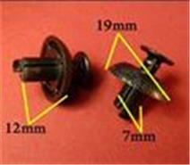 | Lexus, Toyota | Бампер, защита, универсальные | 8.7 | 7.4 |  | 0.0
0475 | 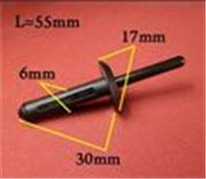 | Chrysler, Ford, GM | Заклёпка пластиковая | 9.9 | 8.4 |  | 0.0
0832 | 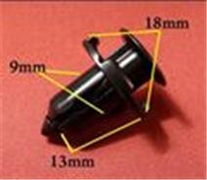 | Acura, Chrysler, Honda, Lexus, Mitsubishi, Toyota | Подкрылок, крылья, бампер | 10.5 | 8.9 |  | 0.0
0334 | 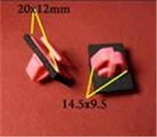 | Hyundai, Kia | Отделка стоек, порогов, молдинги | 12.6 | 10.7 |  | 0.0
0150 | 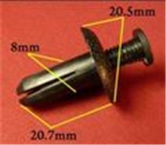 | Acura, Honda, Hyundai, Kia, Lexus, Mitsubishi, Toyota | Брызговики, подкрылок, бампер, крылья | 9.9 | 8.4 |  | 0.0
0057 | 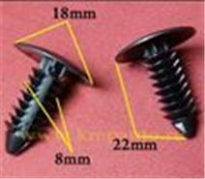 | Chrysler, Dodge, Ford, GM, Opel | Защита, брызговики, предохранительные приспособления, внутренняя отделка | 6 | 5.1 |  | 0.0
1688 | 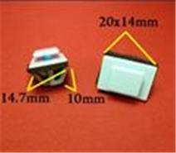 | Hyundai, Kia | Молдинги | 11.1 | 9.4 |  | 0.0
0801 | 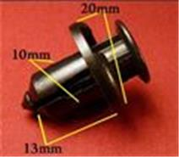 | Acura, Honda, Hyundai, Kia | Бампер, защита | 11.7 | 9.9 |  | 0.0
0213 | 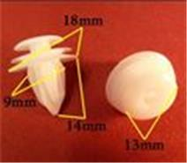 | GM, Lexus, Mitsubishi, Toyota | Внутренняя отделка | 6.6 | 5.6 |  | 0.0
1555 | 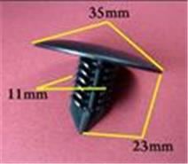 | Nissan, Renault, АвтоВАЗ | Брызговики, подкрылок, бампер | 14.3 | 12.2 |  | 0.0
0821 | 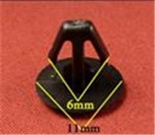 | Acura, Honda | Уплотнитель | 5.1 | 4.3 |  | 0.0
0289 | 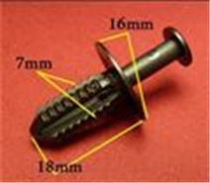 | Mercedes | Защита, бампер, отделка, универсальная | 9 | 7.7 |  | 0.0
0014 | 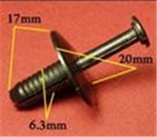 | BMW. 6,5mm | Подкрылок, бампера | 9.6 | 8.2 |  | 0.0
0048 | 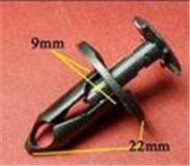 | Chevrolet, Chrysler, Daewoo, Ford, GM, Opel | Покрытие под корпусом, бампер, капот двигателя, воздухозаборник | 9.6 | 8.2 |  | 0.0
0867 | 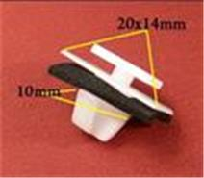 | Hyundai, Kia | Молдинги | 12.9 | 11 |  | 0.0
0019 | 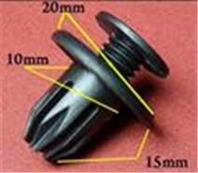 | Acura, Chevrolet, Daewoo, GM, Honda, Opel, Ssang Yong | Бампер, брызговики, пороги, молдинги | 9.6 | 8.2 |  | 0.0
0151 | 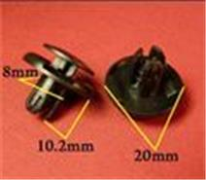 | Acura, Honda, Hyundai, Kia, Mitsubishi | Брызговики, подкрылок, бампер, крылья | 9.6 | 8.2 |  | 0.0
1405 | 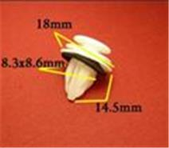 | Lexus, Toyota | Внутренняя отделка - двери | 11.4 | 9.7 |  | 0.0
0874 | 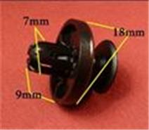 | Lexus, Subaru, Toyota | Бампер, защита | 7.5 | 6.3 |  | 0.0
0514 | 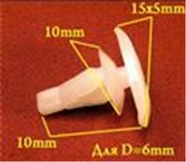 | Honda, Lexus, Mitsubishi, Subaru, Toyota | Уплотнитель | 6 | 5.1 |  | 0.0
0787 | 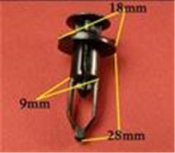 | Lexus, Toyota | Бампер, решётки радиатора | 11.1 | 9.4 |  | 0.0
1748 | 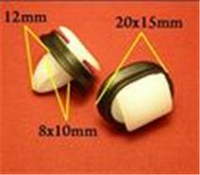 | Alfa Romeo, Citroen, Fiat, Lancia, Peugeot | Молдинги | 10.2 | 8.7 |  | 0.0
1403 | 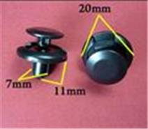 | Alfa Romeo, Fiat, Lancia, Lexus, Mitsubishi, Suzuki, Toyota | Брызговики, подкрылок, бампер, крылья | 9.9 | 8.4 |  | 0.0
0917 | 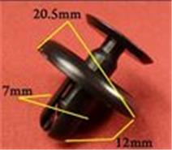 | Lexus, Toyota | Брызговики | 9.9 | 8.4 |  | 0.0
1801 | 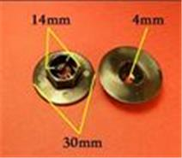 | Hyundai, Kia | Брызговики, защита | 10 | 8.5 |  | 0.0
0158 | 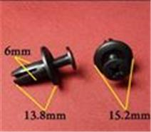 | Acura, Honda | Бампер, подкрылок | 6.3 | 5.4 |  | 0.0
0913 | 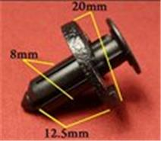 | Infiniti, Nissan | Защита, подкрылки | 11.7 | 9.9 |  | 0.0
1414 | 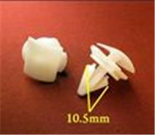 | Audi, Seat, Skoda, Volkswagen | Молдинги | 9.9 | 8.4 |  | 0.0
0406 | 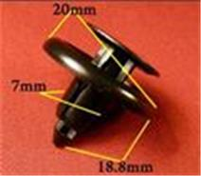 | Honda, Lexus, Toyota | Подкрылок | 8.1 | 6.9 |  | 0.0
0081 | 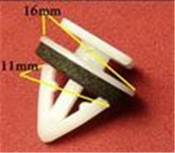 | Hyundai, Kia | Багажник, молдинг | 10.8 | 9.2 |  | 0.0
1502 | 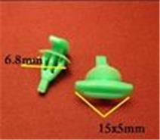 | Acura, Honda | Кузов - уплотнитель | 5.1 | 4.3 |  | 0.0
1903 | 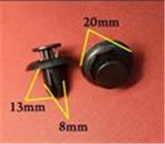 | Lexus, Mazda, Toyota | Бампер, крылья | 8 | 6.8 |  | 0.0
1749 | 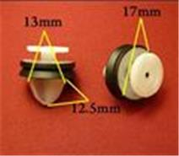 | Alfa Romeo, Citroen, Fiat, Lancia, Peugeot, Renault | Внутренняя отделка - двери | 10.3 | 8.8 |  | 0.0
0157 | 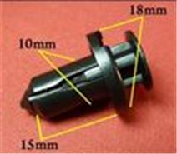 | Infiniti, Nissan, Subaru | Бампер | 12.3 | 10.5 |  | 0.0
0031 | 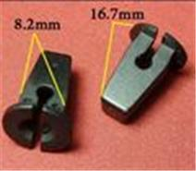 | Audi, Seat, Skoda, Volkswagen | Облицовка, защита к.арок, брызговик (под саморез) | 7.5 | 6.4 |  | 0.0
0218 | 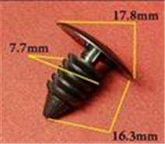 | AMC, Chrysler, Daewoo, Dodge, Ford, GM, Opel | Защита, брызговики, предохранительные приспособления, внутренняя отделка | 5.1 | 4.3 |  | 0.0
1541 | 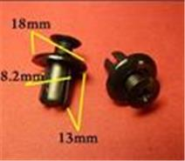 | GM, Hyundai, Kia | Пистон распорный винтовой | 10.8 | 9.2 |  | 0.0
0823 | 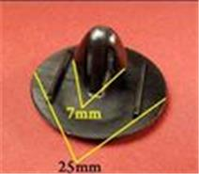 | Lexus, Toyota | Капот, багажник | 7.2 | 6.1 |  | 0.0
1269 | 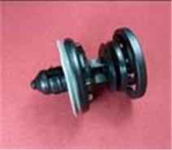 | Audi, Seat, Skoda, Volkswagen | Внутренняя отделка - двери | 26.8 | 22.8 |  | 0.0
2268 |  | Chevrolet, GM, Land Rover, Opel, Renault | Защита, подкрылки, внутренняя отделка - двери, молдинги, пороги, подкапотное пространство | 10.3 | 8.8 |  | 0.0
1536 |  | BMW | Внутренняя отделка | 10.2 | 8.7 |  | 0.0
1783 |  | Hyundai, Kia | Кузов, уплотнитель | 4.9 | 4.1 |  | 0.0
0878 |  | GM, Opel | Внутренняя отделка, дверь - панель | 6.9 | 5.9 |  | 0.0
1428 |  | Audi, Seat, Skoda, Volkswagen | Внутренняя отделка - двери | 9.5 | 8 |  | 0.0
1857 |  | Renault | Бампер | 8.4 | 7.1 |  | 0.0
0138 |  | GM, Infiniti, Lexus, Mazda, Mitsubishi, Nissan, Toyota | Бампер, подкрылок | 7.8 | 6.6 |  | 0.0
0571 |  | Различные марки | Хомут, эл.проводка | 10.5 | 8.9 |  | 0.0
0822 |  | Lexus, Toyota | Подкрылок, крылья, внутренняя отделка | 8 | 6.8 |  | 0.0
1772 |  | Audi, Seat, Skoda, Volkswagen | Кузов, уплотнитель | 5.1 | 4.3 |  | 0.0
1690 |  | Infiniti, Nissan | Внутренняя отделка - двери | 7.2 | 6.1 |  | 0.0
1549 |  | Citroen, Peugeot, Renault | Брызговики, подкрылок, бампер | 10.3 | 8.8 |  | 0.0
0030 |  | Различные марки | Внутренняя отделка | 10 | 8.5 |  | 0.0
1716 |  | Subaru | Подкрылки, защита, бампер, крылья, решётки, подкапотное пространство | 10.3 | 8.8 |  | 0.0
0174 |  | Chevrolet, Chrysler, Daewoo, Ford, GM, Opel | Внутренняя отделка - потолок | 6.3 | 5.4 |  | 0.0
0002 |  | BMW | Пистон обшивки | 9 | 7.7 |  | 0.0
1813 |  | Nissan, Renault, АвтоВАЗ | Защита к. арок, дверь - панель, торпеда, уплотнитель | 9.7 | 8.3 |  | 0.0
0311 |  | Mazda | Отделка дверей | 11.7 | 9.9 |  | 0.0
0349 |  | Mazda | Бампер, решётки | 10.3 | 8.8 |  | 0.0
0212 |  | Chevrolet, Daewoo, GM, Lexus, Suzuki, Toyota | Внутренняя отделка, дверь, универсальная | 6.3 | 5.4 |  | 0.0
M2182 |  | Audi, Seat, Skoda, Volkswagen | Металлические саморезы/шурупы | 11.7 | 9.9 |  | 0.0
M2094 |  | Различные марки | Металлические Саморезы/Шурупы | 10.5 | 8.9 |  | 0.0
M2009 |  | Различные марки | Металлические Саморезы/Шурупы | 12.6 | 10.7 |  | 0.0
M2007 |  | Различные марки | Металлические Саморезы/Шурупы | 13.5 | 11.5 |  | 0.0
M2095 |  | Различные марки | Металлические Саморезы/Шурупы | 14.4 | 12.2 |  | 0.0
M2119 |  | Различные марки | Металлические Заклёпки | 12.9 | 11 |  | 0.0
M2040 |  | Различные марки | Металлические Саморезы/Шурупы | 9.3 | 7.9 |  | 0.0
M2053 |  | Различные марки | Металлические Саморезы/Шурупы | 7.8 | 6.6 |  | 0.0
M2118 |  | Различные марки | Металлические Заклёпки | 16.2 | 13.8 |  | 0.0
M2021 |  | Различные марки | Металлические Саморезы/Шурупы | 15 | 12.8 |  | 0.0
M2181 |  | Автокрепеж металлический | Металлические саморезы/шурупы | 11.7 | 9.9 |  | 0.0
M2033 |  | Различные марки | Металлические Саморезы/Шурупы | 11.4 | 9.7 |  | 0.0
M2044 |  | Различные марки | Металлические Зажимы/Скобы | 10.8 | 9.2 |  | 0.0
M2120 |  | Различные марки | Металлические Заклёпки | 14.4 | 12.2 |  | 0.0
M2020 |  | Различные марки | Металлические Саморезы/Шурупы | 11.1 | 9.4 |  | 0.0
M2045 |  | Различные марки | Металлические Зажимы/Скобы | 9 | 7.7 |  | 0.0
M1116 |  | Audi, Ford, Seat, Skoda, Volkswagen | Брызговики, внутренняя отделка, двери, бампер, капот | 10.8 | 9.2 |  | 0.0
M2041 |  | Различные марки | Металлические Саморезы/Шурупы | 6.9 | 5.8 |  | 0.0
M2193 |  | Hyundai, Kia | Металлические саморезы/шурупы | 9.7 | 8.3 |  | 0.0
M2042 |  | Различные марки | Металлические Зажимы/Скобы | 12.6 | 10.7 |  | 0.0
M2050 |  | Различные марки | Металлические Зажимы/Скобы | 14.7 | 12.5 |  | 0.0
M2047 |  | Различные марки | Металлические Зажимы/Скобы | 11.2 | 9.5 |  | 0.0
M2195 |  | Hyundai, Kia | Металлические саморезы/шурупы | 11.2 | 9.5 |  | 0.0
M2054 |  | Различные марки | Металлические Саморезы/Шурупы | 5.5 | 4.6 |  | 0.0
M2055 |  | Различные марки | Металлические Саморезы/Шурупы | 8.7 | 7.4 |  | 0.0
M2069 |  | Различные марки | Металлические Саморезы/Шурупы | 11.2 | 9.5 |  | 0.0
M2011 |  | Различные марки | Металлические Заклёпки | 16.5 | 14 |  | 0.0
M2031 |  | Различные марки | Металлические Саморезы/Шурупы | 11.2 | 9.5 |  | 0.0
M2125 |  | Различные марки | Металлические Гайки/Шайбы | 7.8 | 6.6 |  | 0.0
M2097 |  | Различные марки | Металлические Зажимы/Скобы | 8.7 | 7.4 |  | 0.0

